2018_08_data
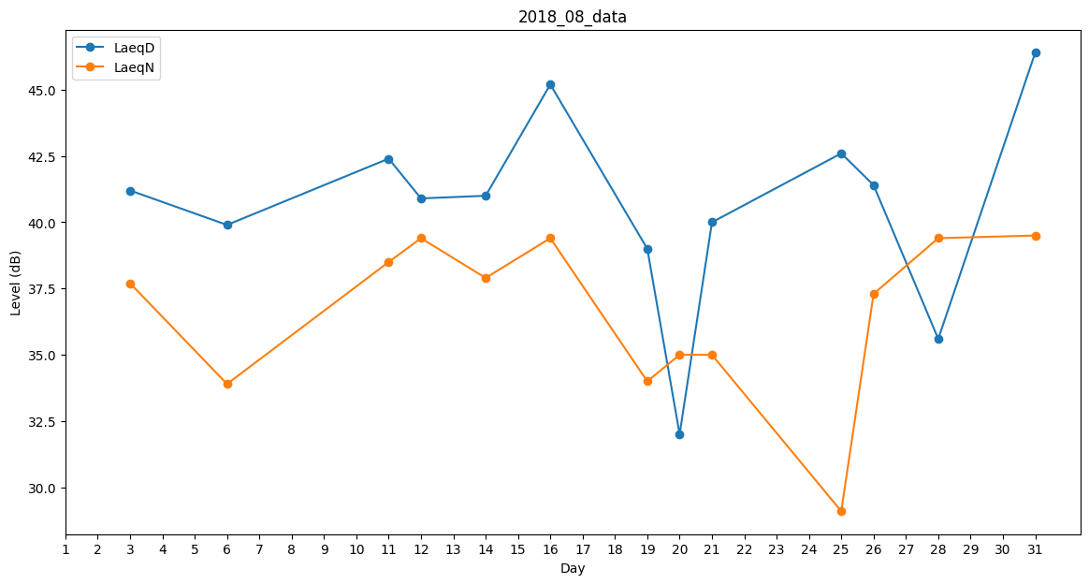
Day | LaeqD | LaeqN
1 | 0 | 0
2 | 0 | 0
3 | 41.2 | 37.7
4 | 39.8 | 0
5 | 42.6 | 0
6 | 39.9 | 33.9
7 | 0 | 0
8 | 34.1 | 0
9 | 0 | 0
10 | 38.9 | 0
11 | 42.4 | 38.5
12 | 40.9 | 39.4
13 | 41 | 0
14 | 41 | 37.9
15 | 45.5 | 0
16 | 45.2 | 39.4
17 | 0 | 0
18 | 0 | 37.9
19 | 39 | 34
20 | 32 | 35
21 | 40 | 35
22 | 0 | 0
23 | 0 | 0
24 | 38.8 | 0
25 | 42.6 | 29.1
26 | 41.4 | 37.3
27 | 41.1 | 0
28 | 35.6 | 39.4
29 | 44.8 | 0
30 | 0 | 0
31 | 46.4 | 39.5

